问题
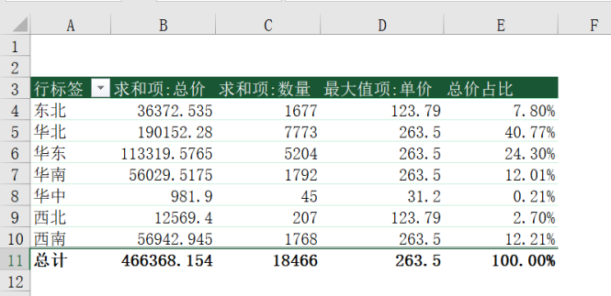
 |  | 课后小练习

任务：
 | 使用“练习表”中数据创建数据透视表，根据地区分类，分别统计总计金额、总计数量、最高单价和金额占比。
 | 注意更改透视表标题文字，完成效果如下图所示。

